ROBEN
№ | Наименование |  | Цена грн шт розница. | Цена грн шт опт.
1 | Кирпич CAMBRIDGE NF (240 × 115 × 71) в поддоне 416 шт, на 1 м.кв-48 камней. | 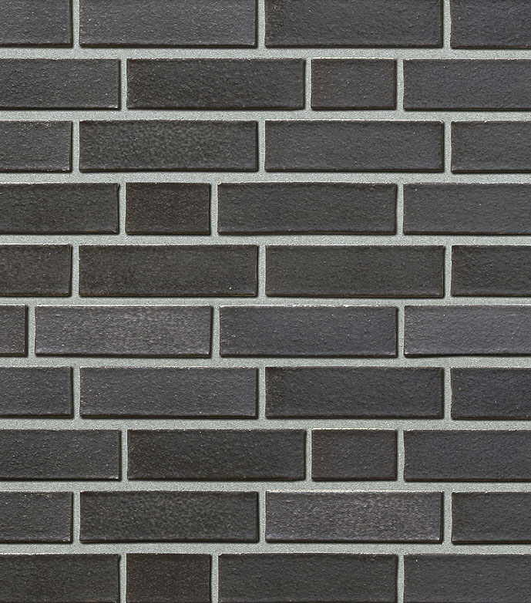 | 60.00 | 57.50 | в наличии
2 | Кирпич BRIGHTON NF (240 × 115 × 71) в поддоне 416 шт, на 1 м.кв-48 камней. | 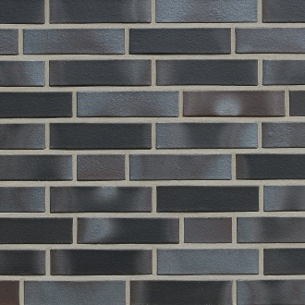 | 60.00 | 57.50 | в наличии
3 | Кирпич SYDNEY NF (240 × 115 × 71) в поддоне 416 шт, на 1 м.кв-48 камней. | 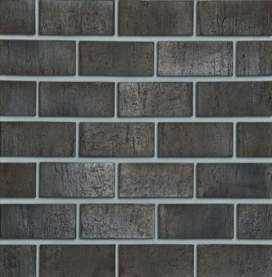 | 65.00 | 60.00
4 | Кирпич PORTLAND NF (240 × 115 × 71) в поддоне 416 шт, на 1 м.кв-48 камней. | 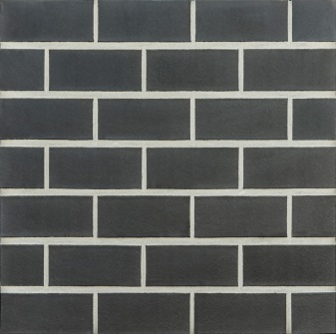 | 65.00 | 60.00 | в наличии
5 | Кирпич GRANITY NF (240 × 115 × 71) в поддоне 416 шт, на 1 м.кв-48 камней. | 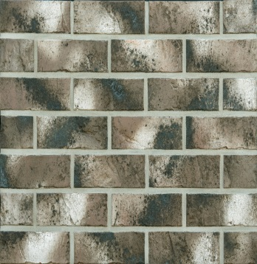 | 65.00 | 60.00 | в наличии

БАУВЕР-СМЕСИ

Наименование | Выход из упаковки л. | Цена упаковки грн ОПТ | Цена упаковки грн розница
AERO | 50 | 420.00 | 463.00
STANDARD | 25 | 270.00 | 297.00
LIGHT | 50 | 433.00 | 478.00 | В наличии
LIME | 25 | 291.00 | 320.00
Step | 35 | 330.00 | 364.00
M 700 теплий розчин | 25 | 307.00 | 338.00 | В наличии
S 770 | 15 | 330.00 | 330.00

ПЕРЛИТ
Наименование | Выход из упаковки л. | Цена упаковки грн ОПТ | Цена упаковки грн розница
Спучений перліт дрібний СПД М75 30 BAUWER (фракція від 0,16 до 1,25мм) | 100 | 235.00 | 245.00
Спучений перліт крупний СПK М150 200 BAUWER (фракція від 0,16 до 5мм) | 100 | 580.00 | 590.00

Описание продукта активная ссылка
Aero
Standard
Light
Lime
Step
M 700
S 770

КАМБИО ПЛИТКА
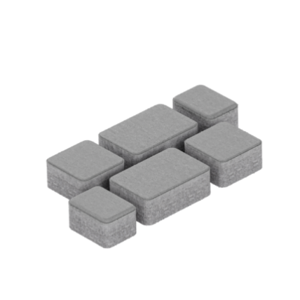
 | Фото продукції | Розмір, мм (Довжина х Ширина х Висота) | Колір, Вартість |  |  |  |  | Кількість на піддоні | Вага -1 го піддону
 |  |  | Сірий | Червоний, Коричневий | Чорний, Оливковий | Білий | Жовтий
 |  | НОСТАЛІТ 40, 60, 80
 |  | 178 (118,88)х118х40 | 240 грн/м2 | 282 грн/м2 | 282 грн/м2 | 324 грн/м2 | 348 грн/м2 | 15,49 м2 | 1370 кг
 |  | 178 (118,88)х118х60
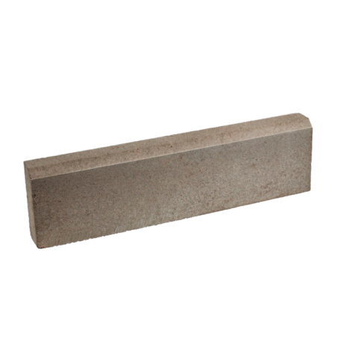
 |  | 178 (118,88)х118х80
 |  | ПОРЕБРИК ТРОТУАРНИЙ
 |  | 600х60х150(h) | 43 грн/од. | 68 грн/од. | 68 грн/од. | 82 грн/од. | 90 грн/од. | 75 од. | 700 кг
 |  | 500х80х200(h) | 54 грн/од. | 84 грн/од. | 84 грн/од. | 106 грн/од. | 116 грн/од. | 80 од. | 1500 кг
 |  | БОРДЮР ДОРОЖНІЙ
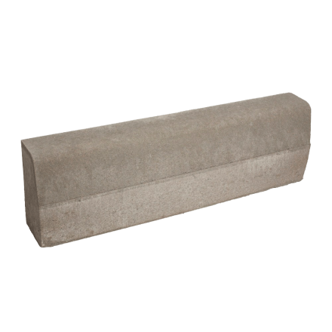 |  | 1000х150х300 | 240 грн/од. |  |  |  |  | 19 од. | 1844 кг

